Informações Gerais
Limpar
INNOFILL PET DMG Desenvolvimento de Manuais de Instruções (BA) |  |  |  | Algumas planilhas apresentam arquivos linkados, os mesmos são exclusivamente para conferência de conteúdo.
Projeto: | 894xxxxx-xxxxxx
Tipo:
Modelo: | PET DMG
SAP Nr.: |  | *ABAS - LEGENDA
Revisão: |  |  | Geral
Número da máquina: |  |  | Mecânica
Ano de Fabricação: |  |  | Elétrica
Máquina: |  |  | Automação / Software
Limpar todo conteúdo
Cliente: |  |  | Exceções/Gerador

Componentes integrados
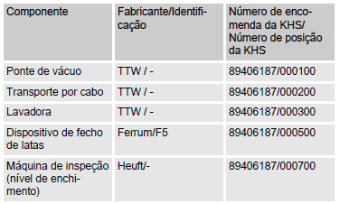
Projeto: 894xxxxx-xxxxxx |  | Responsável:
Cliente: | PET DMG | Data de preenchimento: dd/mm/aaaa | **EXEMPLO DE PREENCHIMENTO**
SAP Nr.:

Limpar
Componentes integrados
Componente | Fabricante / Identificação | Número de encomenda da KHS / Número de posição da KHS

Dispositivos de Mecânicos
Limpar
Projeto: 894xxxxx-xxxxxx |  |  | Responsável:
Cliente: | PET DMG |  | Data de preenchimento: dd/mm/aaaa
SAP Nr.:

Dispositivos | Descrição |  | Aplicável (X)

Enclausuramento de proteção | Painéis de revestimento fixados nas partes externas da armação da máquina. | 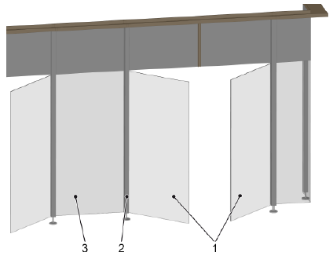
Interruptor de porta com bloqueio | As portas estão associadas a áreas de comutação. Durante a produção e a limpeza, as portas são bloqueadas por travas magnéticas. | 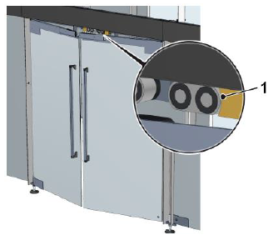
Válvula de segurança | A válvula de segurança protege o sistema pressurizado e os módulos precedentes contra sobrepressão não permitida. | 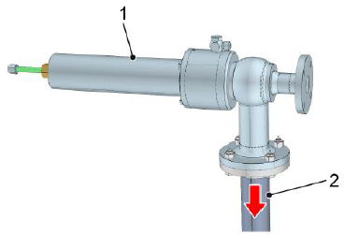
Sensor de pressão | O sensor de pressão registra a pressão dos fluidos na tubulação. Com base na pressão, o controle identifica e monitora os estados de operação e os processos. | 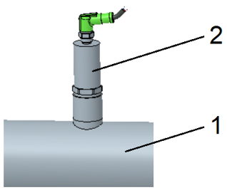
Manômetro | O manômetro registra a pressão dos fluidos na tubulação. A pressão serve para reconhecer e monitorar as condições e procedimentos operacionais.
Sensor de temperatura | Com base na medição da temperatura, o sistema de controle detecta e monitora as temperaturas especificadas pelo processo. | 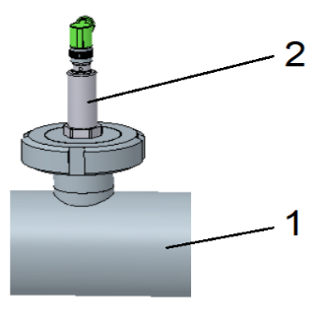
Sonda de nível de enchimento | O sensor do nível de enchimento mede o nível de enchimento no recipiente. Dependendo do tamanho do recipiente, são instaladas duas ou mais sondas de nível de enchimento. | 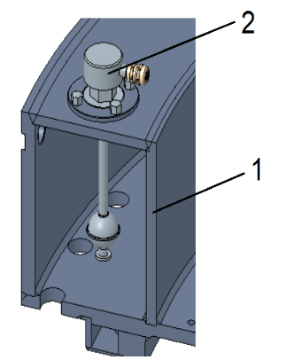

Estrutura
Limpar
Projeto: 894xxxxx-xxxxxx |  | Responsável:
Cliente: | PET DMG | Data de preenchimento: dd/mm/aaaa
SAP Nr.:

Dispositivos | Descrição | Aplicável (X)

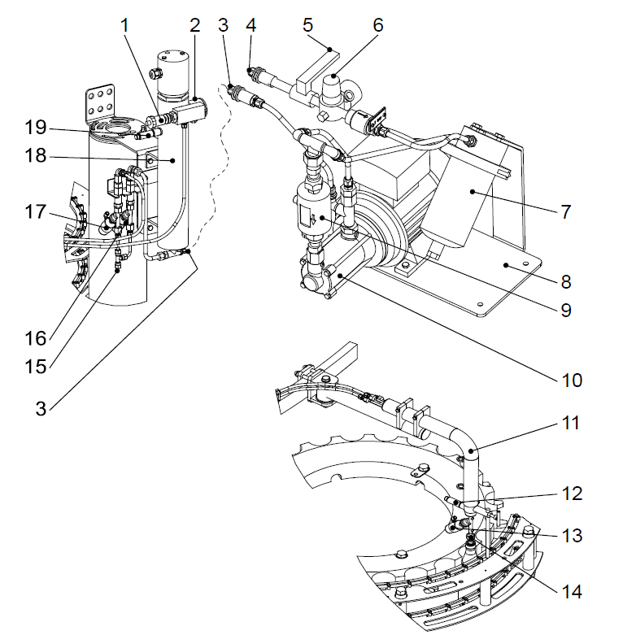
Sala higiênica | Para boas condições de envase de produtos, a envasadora encontra-se numa sala higiênica com teto de filtragem de ar. |  |  | Módulo | Descrição (Selecione opção válida)
 |  |  |  | Comando de válvulas
Filtro de água | A água de enxague do rinser é filtrada no nó de válvulas através do filtro montado na tubulação de alimentação.
Bomba de vácuo | 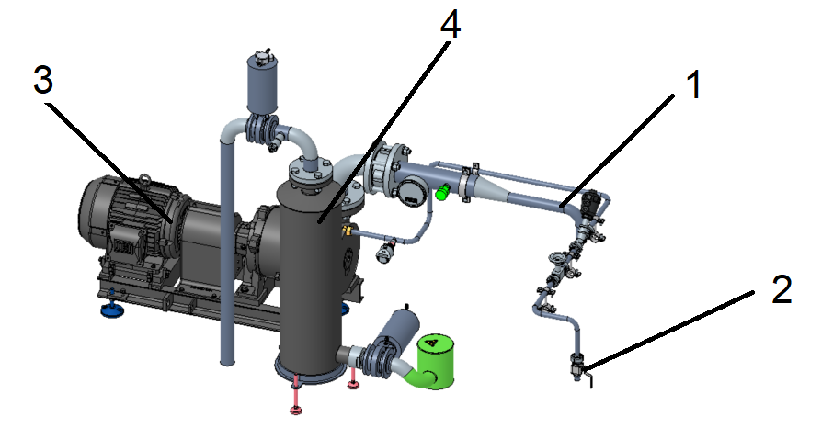
Sistema HDE | A caldeira está fixa num braço no anel de comandos entre a enchedora e o lacrador. A bomba de abastecimento de água está integrada no manifold das válvulas. |  | è

Dados do sistema
Limpar
Projeto: 894xxxxx-xxxxxx |  | Responsável:
Cliente: | PET DMG | Data de preenchimento: dd/mm/aaaa
SAP Nr.:

Especificação | Valor |  | Dados da enchedora |  |  | Dados do lacrador
Tipo | PET DMG |  | Especificação | Valor | Unidade | Especificação | Valor | Unidade
Projeto | 894xxxxx-xxxxxx |  | Diâmetro primitivo |  | mm | Diâmetro primitivo |  | mm
Lista de peças |  |  | Passo |  | p | Passo |  | p
Número da máquina |  |  | Quantidade de válvulas de enchimento |  | - | Quantidade de cabeças lacradora |  | -
Ano de fabricação |  |  |  |  |  | Tipo de tampa |  | -
Identificação |  |  | Dados do Rinser
 |  |  | Especificação | Valor | Unidade
 |  |  | Diâmetro primitivo |  | mm
 |  |  | Passo |  | p
 |  |  | Quantidade de garras |  | -

Componentes elétricos
Limpar
Projeto: 894xxxxx-xxxxxx |  | Responsável:
Cliente: | PET DMG | Data de preenchimento: dd/mm/aaaa
SAP Nr.:

Dispositivos | Preview | Aplicável (X)

Interruptor principal | 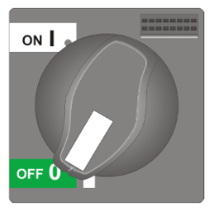
Interruptor UPS
Chave no transportador | 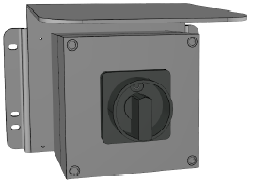
Luzes indicadoras de estado | 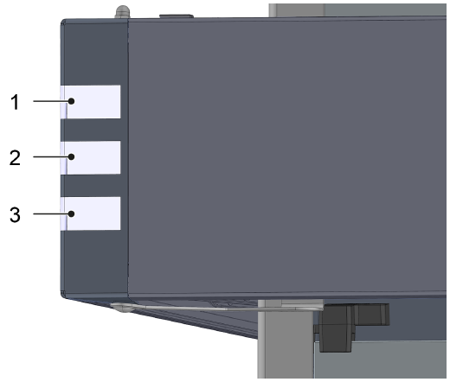
Mensagem de falha do sistema automático / Sirene de falha montada do armário do nó de válvulas | 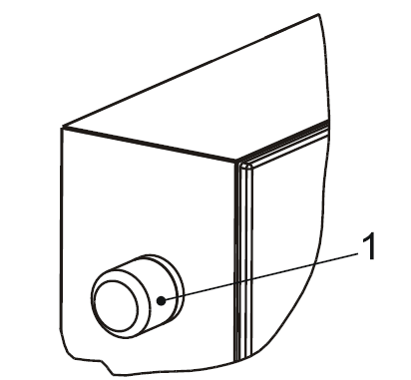
Controle portátil
Controle portátil bimanual | 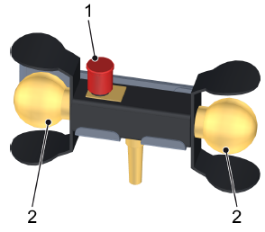
Botoeira traseira
Botoeira intermediária
Botoeira do nó de válvulas
Botão luminoso de falha | 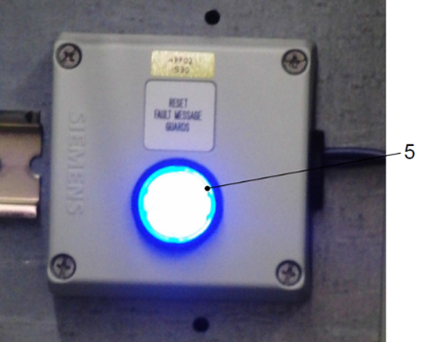
Ar condicionado no armário de distribuição | 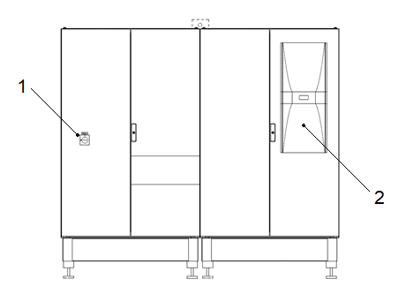

Tipo de IHM
Limpar
Projeto: 894xxxxx-xxxxxx
Cliente: | PET DMG
SAP Nr.:

IHM UTILIZADA |  | Não escolhido

Aplicável ? (Selecione uma opção valida) | Modelo de IHM - Preview | Divisões de Descritivo
 | 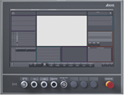 KHS CLEARLINE HMI 3.0 - 21,5 inch full hd panel | 1. Interface IHM
 |  | 2. Estados de operação e modos do operação
 |  | 3. Descritivo de operação (Produção e setup)
 |  | 4. Falhas

Aplicável ? (Selecione uma opção valida) | Modelo de IHM - Preview | Divisões de Descritivo
 |  KHS CLEARLINE HMI 1.0 - 15 inch | 1. Interface IHM
 |  | 2. Estados de operação e modos do operação
 |  | 3. Descritivo de operação (Produção e setup)
 |  | 4. Falhas

Aplicável ? (Selecione uma opção valida) | Modelo de IHM - Preview | Divisões de Descritivo
 | 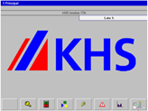 KHS PV1500 plus Allen-Bradley | 1. Interface IHM
 |  | 2. Estados de operação e modos do operação
 |  | 3. Descritivo de operação (Produção e setup)
 |  | 4. Falhas

Aplicável ? (Selecione uma opção valida) | Modelo de IHM - Preview | Divisões de Descritivo
 | 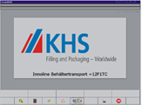 | 1. Interface IHM
 |  | 2. Estados de operação e modos do operação
 |  | 3. Descritivo de operação (Produção e setup)
 |  | 4. Falhas

Aplicável ? (Selecione uma opção valida) | Modelo de IHM - Preview | Divisões de Descritivo
 | 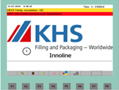 KHS Rockwell | 1. Interface IHM
 |  | 2. Estados de operação e modos do operação
 |  | 3. Descritivo de operação (Produção e setup)
 |  | 4. Falhas

Aplicável ? (Selecione uma opção valida) | Modelo de IHM - Preview | Divisões de Descritivo
 | 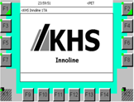 KHS Siemens | 1. Interface IHM
 |  | 2. Estados de operação e modos do operação
 |  | 3. Descritivo de operação (Produção e setup)
 |  | 4. Falhas

Exceções
Está planilha relaciona as exceções técnicas do manual de instruções, não é necessário o preenchimento

Limpar
Exceção | Aplicável
Cognitas
Layout dos dispositivos de proteção
Layout dos dispositivos de comando
Layout dos isolamentos de energia
Direcionar para normas KHS
Sem lista de falhas

Gerador
Substituir tabelas


Gerar manual

Substituir imagens

